Ability Pentane
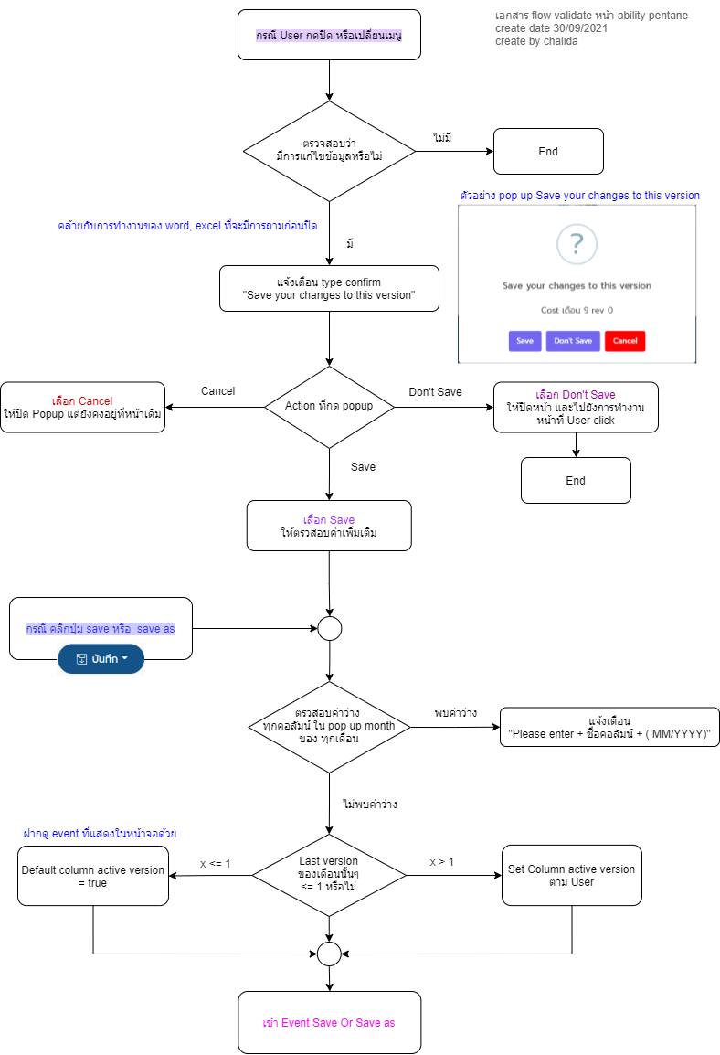
Validation Flow Ability Pentane
link edit flow | https://app.diagrams.net/?libs=general;flowchart#G1oYG2ApDiCjzXnhw6VZn_AlRM9XfLbYEq

